Analysis
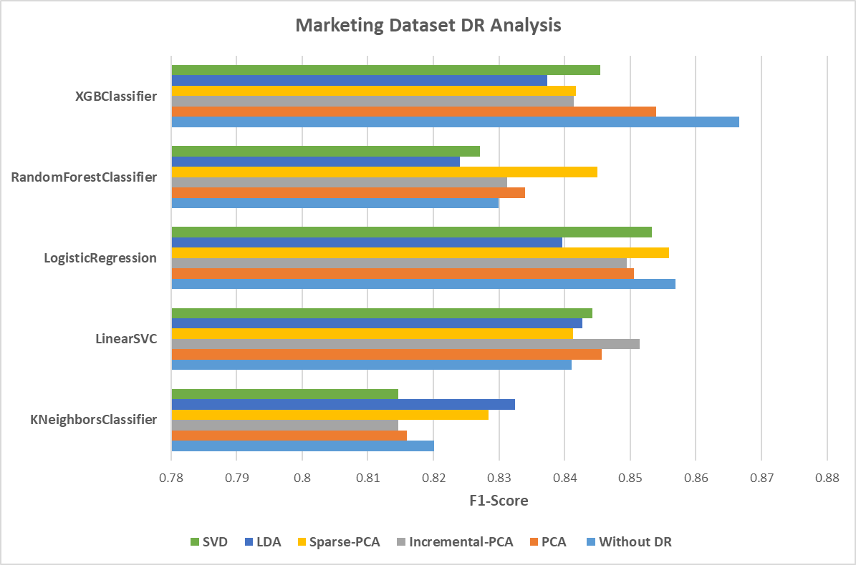
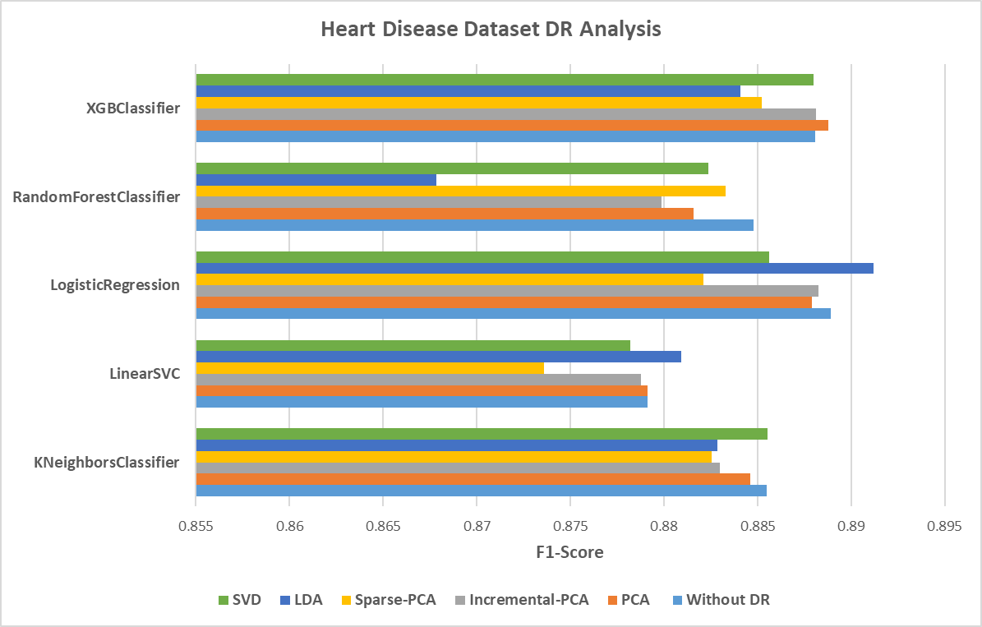
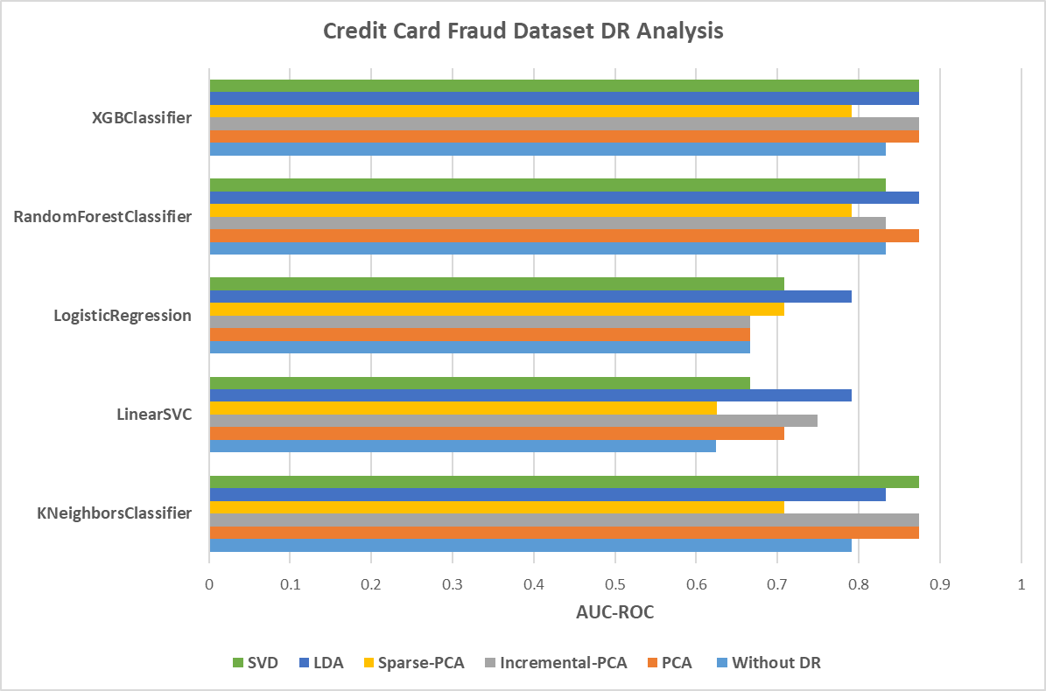
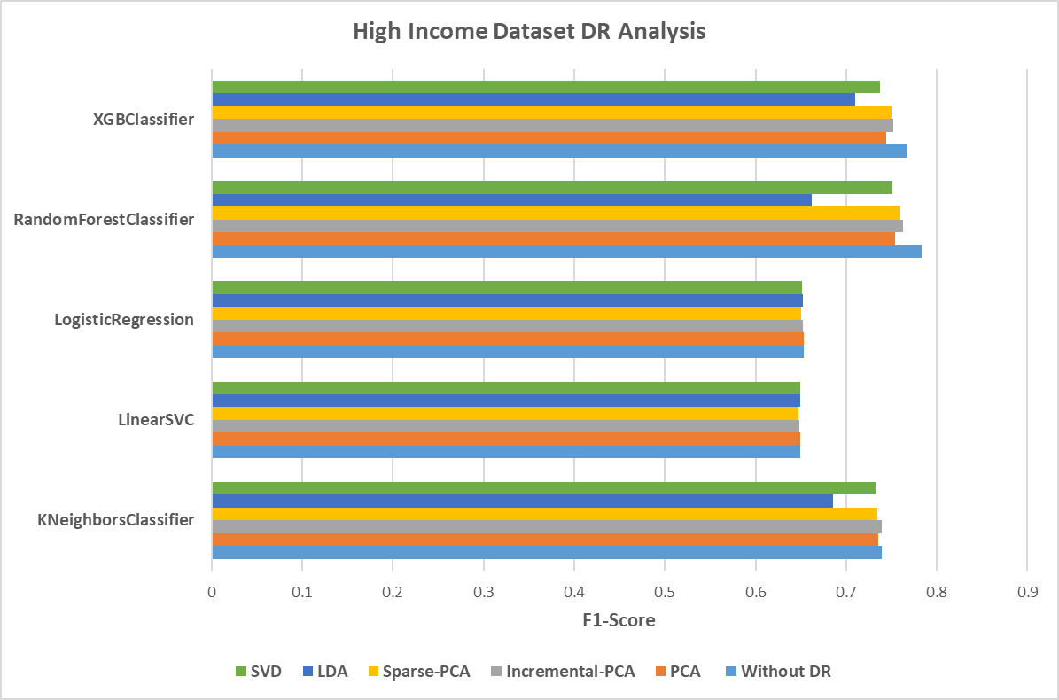
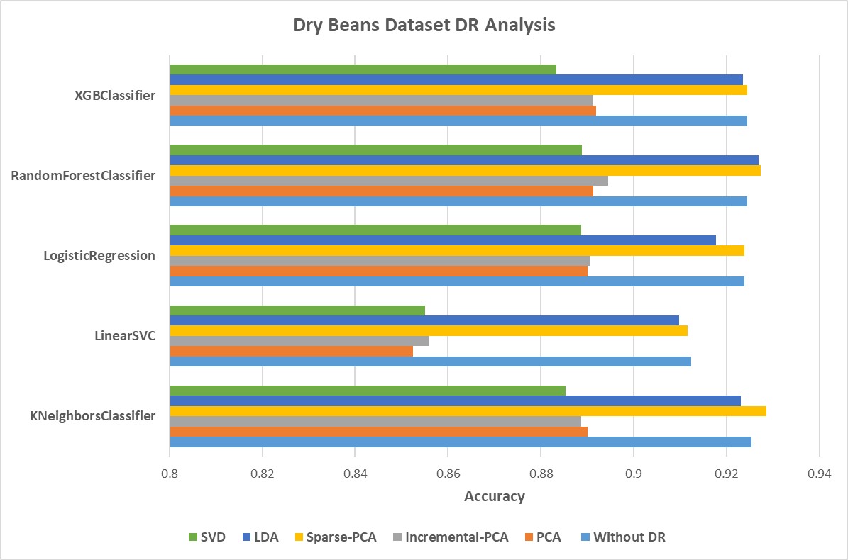
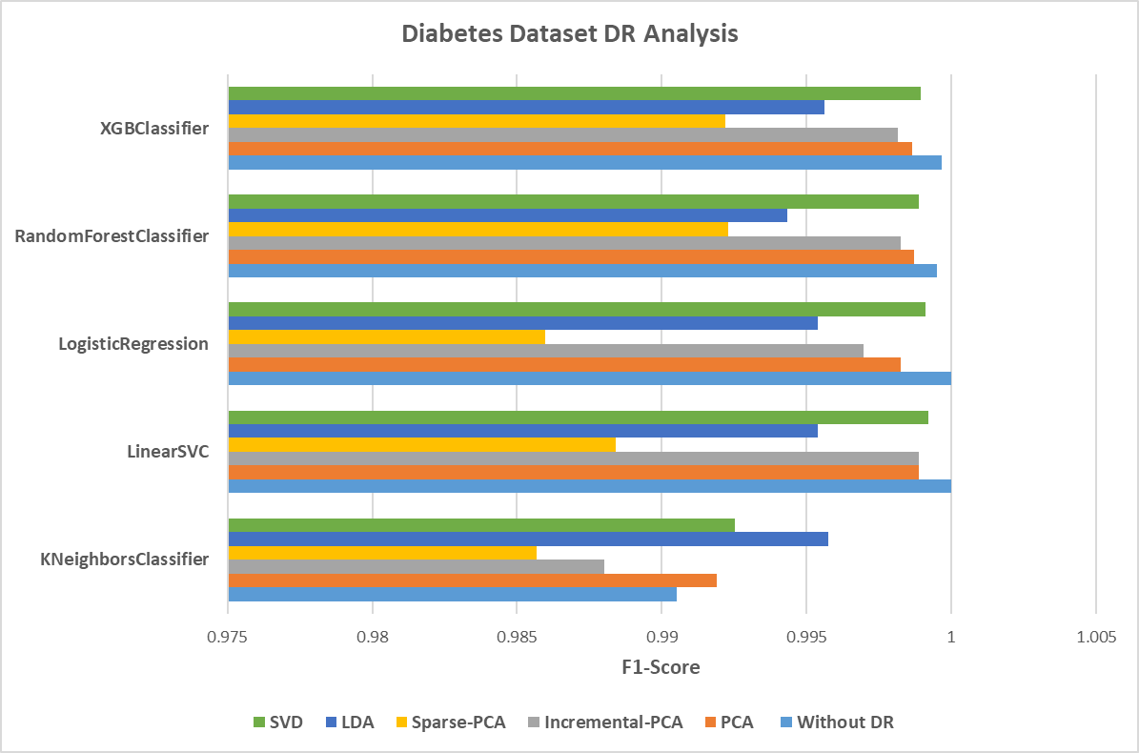
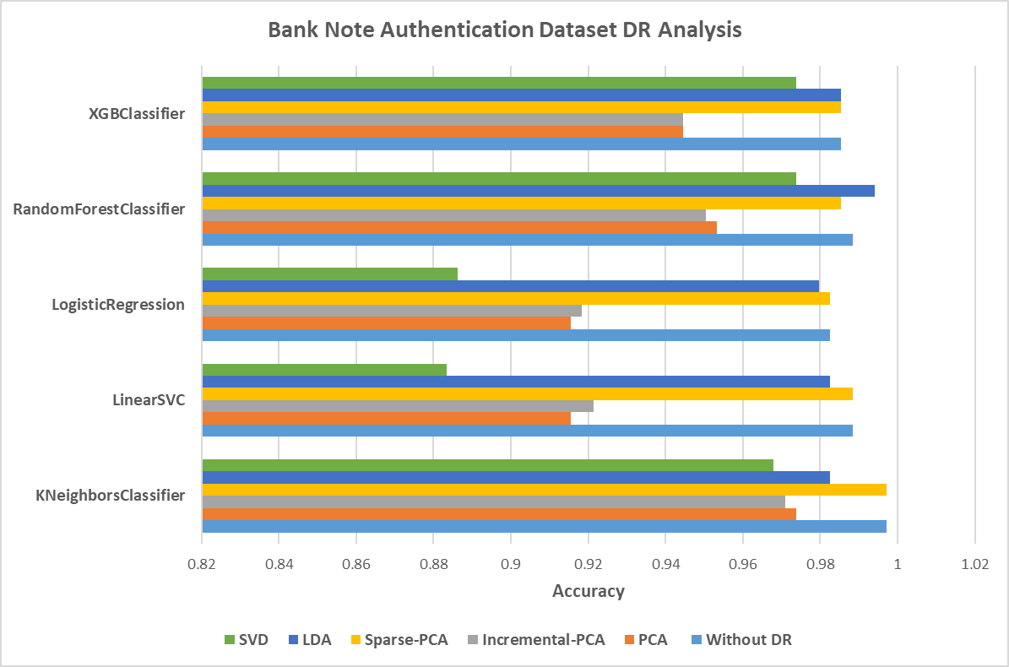
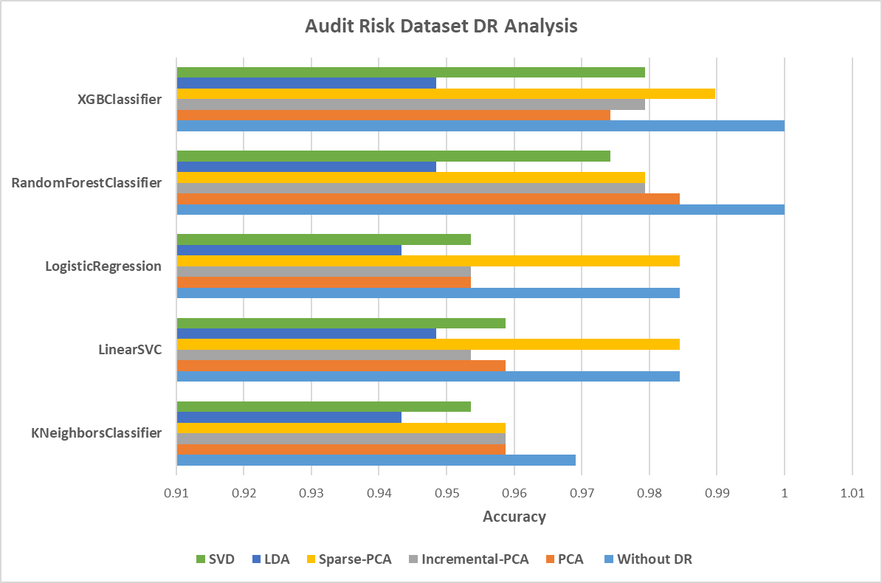
Dataset | Model | Without DR |  | PCA |  | Incremental-PCA |  | Sparse-PCA |  | LDA |  | SVD
Marketing Campaign Dataset |  | F1 Score | dim | F1 Score | dims | F1 Score | dims | F1 Score | dims | F1 Score | dims | F1 Score | dims
 | KNeighborsClassifier | 0.82007164568 | 35 | 0.81597151056 | 18 | 0.81461421326 | 19 | 0.82844798866 | 10 | 0.83240143328 | 1 | 0.81461421326 | 19
 | LinearSVC | 0.84106630457 | 35 | 0.84565434565 | 18 | 0.85144581969 | 19 | 0.84123968736 | 10 | 0.84270444468 | 1 | 0.84417592977 | 19
 | LogisticRegression | 0.8569407241 | 35 | 0.85060910045 | 18 | 0.84943123591 | 19 | 0.85586734694 | 10 | 0.83961004968 | 1 | 0.85325068909 | 19
 | RandomForestClassifier | 0.82991622834 | 35 | 0.83401011162 | 18 | 0.83127810421 | 19 | 0.84498312228 | 10 | 0.82403582486 | 1 | 0.82711213147 | 19
 | XGBClassifier | 0.86664112285 | 35 | 0.85393299882 | 18 | 0.84141287553 | 19 | 0.84174960968 | 10 | 0.83739801162 | 1 | 0.84542773944 | 19
Credit Card Fraud Dataset |  | ROC AUC | dim | ROC AUC | dims | ROC AUC | dims | ROC AUC | dims | ROC AUC | dims | ROC AUC | dims
 | KNeighborsClassifier | 0.79134635917 | 29 | 0.87471973094 | 18 | 0.8746796925 | 19 | 0.70821321802 | 10 | 0.83317317959 | 1 | 0.87479980782 | 19
 | LinearSVC | 0.62479980782 | 29 | 0.70813314115 | 18 | 0.74979980782 | 19 | 0.62495996156 | 10 | 0.79146647448 | 1 | 0.66646647448 | 19
 | LogisticRegression | 0.66646647448 | 29 | 0.66642643605 | 18 | 0.66646647448 | 19 | 0.70817317959 | 10 | 0.79146647448 | 1 | 0.70813314115 | 19
 | RandomForestClassifier | 0.83309310271 | 29 | 0.87479980782 | 18 | 0.83309310271 | 19 | 0.79146647448 | 10 | 0.87459961563 | 1 | 0.83305306428 | 19
 | XGBClassifier | 0.83317317959 | 29 | 0.87479980782 | 18 | 0.87479980782 | 19 | 0.79138639761 | 10 | 0.87483984625 | 1 | 0.87483984625 | 19
Heart Disease Dataset |  | F1 Score | dim | F1 Score | dims | F1 Score | dims | F1 Score | dims | F1 Score | dims | F1 Score | dims
 | KNeighborsClassifier | 0.88550114655 | 50 | 0.8846242459 | 28 | 0.88300362289 | 28 | 0.88254552914 | 10 | 0.88283393047 | 1 | 0.88555342857 | 31
 | LinearSVC | 0.87911462852 | 50 | 0.87911899255 | 28 | 0.87879096293 | 28 | 0.87359375914 | 10 | 0.88093257102 | 1 | 0.8781923665 | 31
 | LogisticRegression | 0.88892115757 | 50 | 0.88788499511 | 28 | 0.88825133159 | 28 | 0.88209208232 | 10 | 0.89121634784 | 1 | 0.88563678164 | 31
 | RandomForestClassifier | 0.8847746687 | 50 | 0.88158080024 | 28 | 0.87985211645 | 28 | 0.88330785666 | 10 | 0.86783604357 | 1 | 0.88235294175 | 31
 | XGBClassifier | 0.88809236398 | 50 | 0.88878019773 | 28 | 0.88813314179 | 28 | 0.88524445784 | 10 | 0.88407805541 | 1 | 0.88799093396 | 31
Diabetes Dataset |  | F1 Score | dim | F1 Score | dims | F1 Score | dims | F1 Score | dims | F1 Score | dims | F1 Score | dims
 | KNeighborsClassifier | 0.99051107862 | 77 | 0.99188284134 | 30 | 0.98800839408 | 30 | 0.98566773483 | 10 | 0.99576553218 | 1 | 0.99251588605 | 31
 | LinearSVC | 1 | 77 | 0.99888097607 | 30 | 0.99888097607 | 30 | 0.98841838218 | 10 | 0.99537486578 | 1 | 0.99920049854 | 31
 | LogisticRegression | 1 | 77 | 0.99824240508 | 30 | 0.99696714445 | 30 | 0.98598769023 | 10 | 0.99537599199 | 1 | 0.99912060306 | 31
 | RandomForestClassifier | 0.99952017967 | 77 | 0.99872095667 | 30 | 0.99824240508 | 30 | 0.9922839742 | 10 | 0.99432459774 | 1 | 0.99888083709 | 31
 | XGBClassifier | 0.9996800799 | 77 | 0.99864110087 | 30 | 0.99816217329 | 30 | 0.99220116129 | 10 | 0.995605197 | 1 | 0.99896058344 | 31
High Income Dataset |  | F1 Score | dim | F1 Score | dims | F1 Score | dims | F1 Score | dims | F1 Score | dims | F1 Score | dims
 | KNeighborsClassifier | 0.73910102854 | 13 | 0.73505622828 | 12 | 0.73918731757 | 12 | 0.73473100509 | 10 | 0.68559136941 | 1 | 0.73257374832 | 12
 | LinearSVC | 0.64898554272 | 13 | 0.64921062413 | 12 | 0.64867737013 | 12 | 0.64712402869 | 10 | 0.64913443693 | 1 | 0.64922055591 | 12
 | LogisticRegression | 0.65295420531 | 13 | 0.65280694095 | 12 | 0.65205802508 | 12 | 0.6500346693 | 10 | 0.65259936742 | 1 | 0.65156169887 | 12
 | RandomForestClassifier | 0.7827841226 | 13 | 0.75369221397 | 12 | 0.76256165676 | 12 | 0.76019111013 | 10 | 0.66171055083 | 1 | 0.75087363965 | 12
 | XGBClassifier | 0.76727117886 | 13 | 0.74457765924 | 12 | 0.75164283463 | 12 | 0.74965427139 | 10 | 0.71017770432 | 1 | 0.73768855843 | 12
Dry Beans Dataset |  | Accuracy | dim | Accuracy | dims | Accuracy | dims | Accuracy | dims | Accuracy | dims | Accuracy | dims
 | KNeighborsClassifier | 0.92535997649 | 16 | 0.89009697326 | 4 | 0.88862768146 | 4 | 0.92859241845 | 10 | 0.92300910961 | 7 | 0.88539523949 | 4
 | LinearSVC | 0.91243020864 | 16 | 0.85248310314 | 4 | 0.85600940347 | 4 | 0.91154863356 | 10 | 0.9097854834 | 7 | 0.85512782839 | 4
 | LogisticRegression | 0.92389068469 | 16 | 0.89009697326 | 4 | 0.89068468998 | 4 | 0.92389068469 | 10 | 0.91771965912 | 7 | 0.88862768146 | 4
 | RandomForestClassifier | 0.92447840141 | 16 | 0.8912724067 | 4 | 0.89450484866 | 4 | 0.92741698501 | 10 | 0.92682926829 | 7 | 0.88892153982 | 4
 | XGBClassifier | 0.92447840141 | 16 | 0.89186012342 | 4 | 0.8912724067 | 4 | 0.92447840141 | 10 | 0.92359682633 | 7 | 0.88333823097 | 4
Banknote Authentication Dataset |  | Accuracy | dim | Accuracy | dims | Accuracy | dims | Accuracy | dims | Accuracy | dims | Accuracy | dims
 | KNeighborsClassifier | 0.9970845481 | 4 | 0.97376093294 | 3 | 0.97084548105 | 3 | 0.9970845481 | 10 | 0.98250728863 | 1 | 0.96793002915 | 3
 | LinearSVC | 0.98833819242 | 4 | 0.91545189504 | 3 | 0.92128279883 | 3 | 0.98833819242 | 10 | 0.98250728863 | 1 | 0.8833819242 | 3
 | LogisticRegression | 0.98250728863 | 4 | 0.91545189504 | 3 | 0.91836734694 | 3 | 0.98250728863 | 10 | 0.97959183673 | 1 | 0.88629737609 | 3
 | RandomForestClassifier | 0.98833819242 | 4 | 0.95335276968 | 3 | 0.95043731778 | 3 | 0.98542274052 | 10 | 0.99416909621 | 1 | 0.97376093294 | 3
 | XGBClassifier | 0.98542274052 | 4 | 0.94460641399 | 3 | 0.94460641399 | 3 | 0.98542274052 | 10 | 0.98542274052 | 1 | 0.97376093294 | 3
Audit Risk Dataset |  | Accuracy | dim | Accuracy | dims | Accuracy | dims | Accuracy | dims | Accuracy | dims | Accuracy | dims
 | KNeighborsClassifier | 0.96907216495 | 25 | 0.9587628866 | 7 | 0.9587628866 | 7 | 0.9587628866 | 10 | 0.94329896907 | 1 | 0.95360824742 | 7
 | LinearSVC | 0.98453608247 | 25 | 0.9587628866 | 7 | 0.95360824742 | 7 | 0.98453608247 | 10 | 0.94845360825 | 1 | 0.9587628866 | 7
 | LogisticRegression | 0.98453608247 | 25 | 0.95360824742 | 7 | 0.95360824742 | 7 | 0.98453608247 | 10 | 0.94329896907 | 1 | 0.95360824742 | 7
 | RandomForestClassifier | 1 | 25 | 0.98453608247 | 7 | 0.9793814433 | 7 | 0.9793814433 | 10 | 0.94845360825 | 1 | 0.97422680412 | 7
 | XGBClassifier | 1 | 25 | 0.97422680412 | 7 | 0.9793814433 | 7 | 0.98969072165 | 10 | 0.94845360825 | 1 | 0.9793814433 | 7

Graphs


